Data
Holdbarhet av |  | Basofile granulocytter i kjøleskap

Tillatt bias | 7.3 | %, og tillatt totalfeil |  | 17.5 | %

0 | 0.05 | 0.05 | 0.06 | 0.03 | 0.05 | 0.05 | 0.03 | 0.02 | 0.06 | 0.08 | 0.03 | 0.06
12 | 0.05 | 0.04 | 0.1 | 0.04 | 0.06 | 0.05 | 0.04 | 0.03 | 0.07 | 0.11 | 0.05 | 0.05
24 | 0.04 | 0.05 | 0.06 | 0.03 | 0.06 | 0.05 | 0.03 | 0.04 | 0.06 | 0.09 | 0.05 | 0.06
36 | 0.05 | 0.05 | 0.07 | 0.04 | 0.05 | 0.06 | 0.03 | 0.02 | 0.06 | 0.09 | 0.05 | 0.05
48 | 0.06 | 0.05 | 0.08 | 0.03 | 0.07 | 0.03 | 0.04 | 0.03 | 0.06 | 0.1 | 0.04 | 0.06
60 | 0.03 | 0.05 | 0.07 | 0.04 | 0.05 | 0.05 | 0.03 | 0.02 | 0.06 | 0.1 | 0.04 | 0.07
72 | 0.05 | 0.04 | 0.07 | 0.05 | 0.06 | 0.04 | 0.02 | 0.03 | 0.06 | 0.1 | 0.05 | 0.07
84
 | Tid 0 | Tid 1 | Tid 2 | Tid 3 | Tid 4 | Tid 5 | Tid 6 | Tid 7 | Tid 8
Timer | 0 | 12 | 24 | 36 | 48 | 60 | 72 | 84
Prøve nr | Målte verdier
1 | 0.05 | 0.05 | 0.04 | 0.05 | 0.06 | 0.03 | 0.05
2 | 0.05 | 0.04 | 0.05 | 0.05 | 0.05 | 0.05 | 0.04
3 | 0.06 | 0.1 | 0.06 | 0.07 | 0.08 | 0.07 | 0.07
4 | 0.03 | 0.04 | 0.03 | 0.04 | 0.03 | 0.04 | 0.05
5 | 0.05 | 0.06 | 0.06 | 0.05 | 0.07 | 0.05 | 0.06
6 | 0.05 | 0.05 | 0.05 | 0.06 | 0.03 | 0.05 | 0.04
7 | 0.03 | 0.04 | 0.03 | 0.03 | 0.04 | 0.03 | 0.02
8 | 0.02 | 0.03 | 0.04 | 0.02 | 0.03 | 0.02 | 0.03
9 | 0.06 | 0.07 | 0.06 | 0.06 | 0.06 | 0.06 | 0.06 |  |  |  | Stjerne på pasient nr 9. Aggregater?
10 | 0.08 | 0.11 | 0.09 | 0.09 | 0.1 | 0.1 | 0.1
11 | 0.03 | 0.05 | 0.05 | 0.05 | 0.04 | 0.04 | 0.05
12 | 0.06 | 0.05 | 0.06 | 0.05 | 0.06 | 0.07 | 0.07
13 | 0.06 | 0.06 | 0.06 | 0.06 | 0.07 | 0.07 | 0.06
14 | 0.03 | 0.04 | 0.04 | 0.04 | 0.04 | 0.04 | 0.03
15 | 0.02 | 0.04 | 0.02 | 0.02 | 0.02 | 0.02 | 0.02
16 | 0.03 | 0.05 | 0.04 | 0.03 | 0.02 | 0.03 | 0.03
17 | 0.02 | 0.02 | 0.02 | 0.03 | 0.02 | 0.02 | 0.02
18 | 0.05 | 0.06 | 0.05 | 0.07 | 0.06 | 0.06 | 0.06
19 | 0.06 | 0.06 | 0.06 | 0.05 | 0.05 | 0.04 | 0.03 |  |  |  | T7 på pasient 19 med stjerne.
20 | 0.1 | 0.09 | 0.1 | 0.1 | 0.1 | 0.1 | 0.1
21
22
23
24
25
26
27
28
29
30
31
32
33 |  |  |  |  |  |  |  |  |  | Figur 1. Hver linje representerer måleverdiene for en enkelt prøve.
34
35
36
37
38
39
40
41
42
43
44
45
46
47
48
49
50

 | Prosent (blå tall er større enn tillatt totalfeil)

0 | 100.00 | 100.00 | 100.00 | 100.00 | 100.00 | 100.00 | 100.00 | 100.00 | 100.00 | 100.00 | 100.00 | 100.00
12 | 100.00 | 80.00 | 166.67 | 133.33 |  | 100.00 | 133.33 | 150.00 | 116.67 | 137.50 | 166.67 | 83.33
24 | 80.00 | 100.00 | 100.00 | 100.00 | 120.00 | 100.00 | 100.00 | 200.00 | 100.00 | 112.50 | 166.67 | 100.00
36 | 100.00 | 100.00 | 116.67 | 133.33 | 100.00 | 120.00 | 100.00 | 100.00 | 100.00 | 112.50 | 166.67 | 83.33
48 | 120.00 | 100.00 | 133.33 | 100.00 | 140.00 | 60.00 | 133.33 | 150.00 | 100.00 | 125.00 | 133.33 | 100.00
60 | 60.00 | 100.00 | 116.67 | 133.33 | 100.00 | 100.00 | 100.00 | 100.00 | 100.00 | 125.00 | 133.33 | 116.67
72 | 100.00 | 80.00 | 116.67 | 166.67 | 120.00 | 80.00 | 66.67 | 150.00 | 100.00 | 125.00 | 166.67 | 116.67
84 | 0.00 | 0.00 | 0.00 | 0.00 | 0.00 | 0.00 | 0.00 | 0.00 | 0.00 | 0.00 | 0.00 | 0.00
 | 0.00 | 0.00 | 0.00 | 0.00 | 0.00 | 0.00 | 0.00 | 0.00 | 0.00 | 0.00 | 0.00 | 0.00
Prøve nr | Tid 0 | Tid 1 | Tid 2 | Tid 3 | Tid 4 | Tid 5 | Tid 6 | Tid 7 | Tid 8
1 | 100.00 | 100.00 | 80.00 | 100.00 | 120.00 | 60.00 | 100.00
2 | 100.00 | 80.00 | 100.00 | 100.00 | 100.00 | 100.00 | 80.00
3 | 100.00 | 166.67 | 100.00 | 116.67 | 133.33 | 116.67 | 116.67
4 | 100.00 | 133.33 | 100.00 | 133.33 | 100.00 | 133.33 | 166.67
5 | 100.00 |  | 120.00 | 100.00 | 140.00 | 100.00 | 120.00
6 | 100.00 | 100.00 | 100.00 | 120.00 | 60.00 | 100.00 | 80.00
7 | 100.00 | 133.33 | 100.00 | 100.00 | 133.33 | 100.00 | 66.67
8 | 100.00 | 150.00 | 200.00 | 100.00 | 150.00 | 100.00 | 150.00
9 | 100.00 | 116.67 | 100.00 | 100.00 | 100.00 | 100.00 | 100.00
10 | 100.00 | 137.50 | 112.50 | 112.50 | 125.00 | 125.00 | 125.00
11 | 100.00 | 166.67 | 166.67 | 166.67 | 133.33 | 133.33 | 166.67
12 | 100.00 | 83.33 | 100.00 | 83.33 | 100.00 | 116.67 | 116.67
13 | 100.00 | 100.00 | 100.00 | 100.00 | 116.67 | 116.67 | 100.00
14 | 100.00 | 133.33 | 133.33 | 133.33 | 133.33 | 133.33 | 100.00
15 | 100.00 | 200.00 | 100.00 | 100.00 | 100.00 | 100.00 | 100.00
16 | 100.00 | 166.67 | 133.33 | 100.00 | 66.67 | 100.00 | 100.00
17 | 100.00 | 100.00 | 100.00 | 150.00 | 100.00 | 100.00 | 100.00
18 | 100.00 | 120.00 | 100.00 | 140.00 | 120.00 | 120.00 | 120.00
19 | 100.00 | 100.00 | 100.00 | 83.33 | 83.33 | 66.67 | 50.00
20 | 100.00 | 90.00 | 100.00 | 100.00 | 100.00 | 100.00 | 100.00
21
22
23
24
25
26
27
28
29
30
31
32
33
34
35
36
37
38
39 |  |  |  |  |  |  |  |  |  | Figur 2. De røde punktene viser gjennomsnitt for hvert tidspunkt, i prosent av utgangsverdi. De lottrette intervallene er 90% konfidensintervall for gjennomsnittene, og området mellom de røde linjene er tillatt bias. De blå punktene markerer enkeltverdier i prosent av utgangsverdi, og området mellom de blå linjene er tillatt totalfeil.
40
41
42
43
44
45
46
47
48
49
50
Mean | 100.00 | 125.13 | 112.29 | 111.96 | 110.75 | 106.08 | 107.92
n | 20.00 | 19.00 | 20.00 | 20.00 | 20.00 | 20.00 | 20.00 | 0.00 | 0.00
SD | 0.00 | 33.36 | 27.72 | 22.12 | 23.98 | 19.42 | 29.49
SEM | 0.00 | 7.65 | 6.20 | 4.95 | 5.36 | 4.34 | 6.59
t | 1.73 | 1.73 | 1.73 | 1.73 | 1.73 | 1.73 | 1.73
t x SEM | 0.00 | 13.27 | 10.72 | 8.55 | 9.27 | 7.51 | 11.40
Minimum | 100.00 | 80.00 | 80.00 | 83.33 | 60.00 | 60.00 | 50.00
Maksimum | 100.00 | 200.00 | 200.00 | 166.67 | 150.00 | 133.33 | 166.67
Bias nedre gr | 92.73 | 92.73 | 92.73 | 92.73 | 92.73 | 92.73 | 92.73 | 92.73 | 92.73
Bias øvre gr | 107.27 | 107.27 | 107.27 | 107.27 | 107.27 | 107.27 | 107.27 | 107.27 | 107.27
TEA nedre gr | 82.50 | 82.50 | 82.50 | 82.50 | 82.50 | 82.50 | 82.50 | 82.50 | 82.50
TEA øvre gr | 117.50 | 117.50 | 117.50 | 117.50 | 117.50 | 117.50 | 117.50 | 117.50 | 117.50

Krav
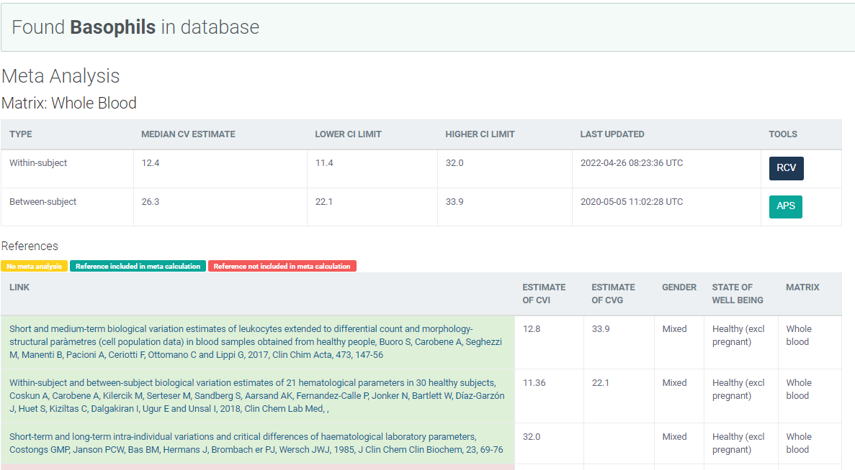
Legge inn:
12.4 | CVi
26.3 | CVg | Prosent
 | ROT av (CVi2 + CVg2) | 29.08
 | I < | 6.20
 | B < | 7.27
 | TE< | 17.50

Kopi fra EFLM database 210811 |  | EFLM Biological Variation

